info
matricola | nome | cognome | istruzioni |  | caselle input project manager
512111956 | Amedeo | Napolitano |  |  | caselle input team
512113750 | Mariapia | Sorrentino |  |  | dati non modificabili
512114104 | Andreea Catalina | Crintea Oprisescu |  |  | titoli non modificabili
512114152 | Francesco | Ambrosio
512114326 | Roksana | Duda
512116057 | Paolo | Murino |  | inserire valori solo nelle caselle di input
 |  |  |  | password per sbloccare la protezione : protezione

 |  |  |  | PASSWORD
 | 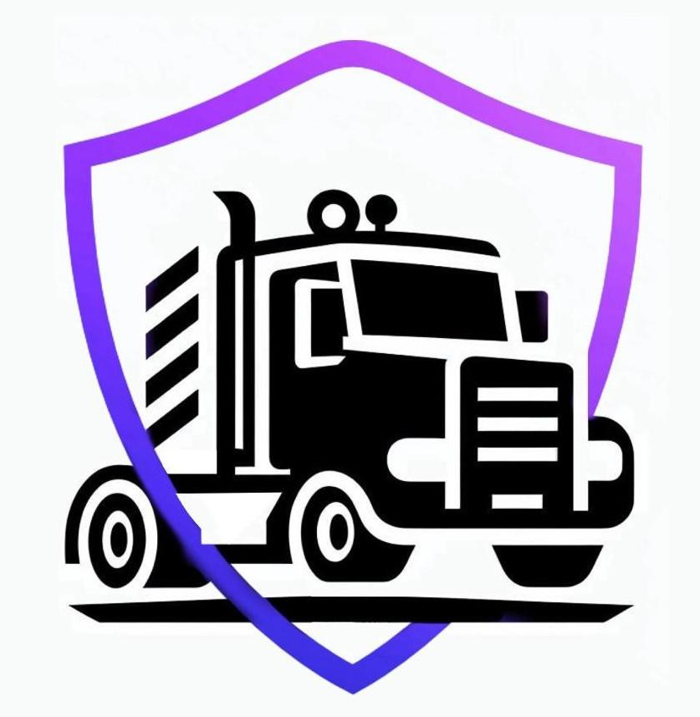 |  |  | admin123
 | Progetto C07 SmartCargo |  |  | lavoratore1
 |  |  |  | lavoratore2
 |  |  |  | lavoratore3
 |  |  |  | lavoratore 4
 |  |  |  | lavoratore5
 |  |  |  | lavoratore6

statistiche
Statistiche

id | Nome | Cognome | numero ore lavoro totali | numero ore validate | numero ore lavoro (50 ore)
512111956 | Amedeo | Napolitano | 72.5 | 72.5 | 51
512113750 | Mariapia | Sorrentino | 66.7 | 66.7 | 51.2
512114104 | Andreea Catalina | Crintea Oprisescu | 64.2 | 64.2 | 51.2
512114152 | Francesco | Ambrosio | 66.5 | 66.5 | 50.5
512114326 | Roksana | Duda | 63.9 | 63.9 | 48.9
512116057 | Paolo | Murino | 66.6 | 67.1 | 52.1

 | ore lavoro totali | ore lavoro totali validate | ore lavoro totali (50 ore)
 | 400.4 | 400.9 | 304.9

Napolitano, Sorrentino, Crintea Oprisescu, Ambrosio e Duda

